初期画面表示
単体試験仕様書 |  | システムID | KS | 画面ID | KS001 | 作成者 | 濱 | 更新者
 |  | システム名称 | 勤怠システム | 画面名 | 社員情報登録画面 | 作成日 | 2023-04-24 | 更新日

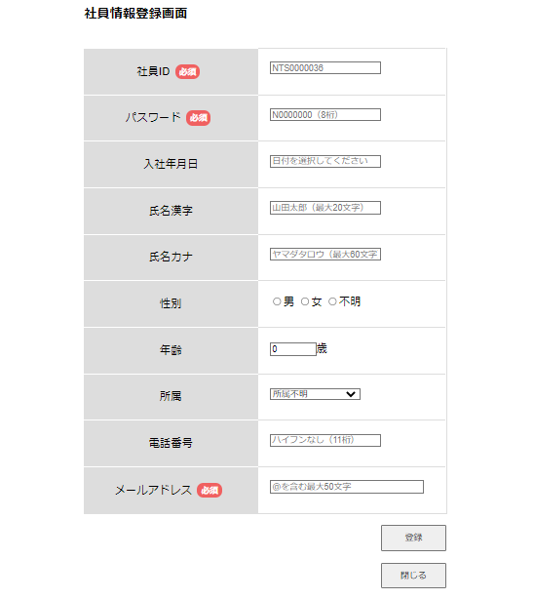
 | 初期画面

ケース
単体試験仕様書 |  |  | システムID | KS | 画面ID |  |  |  | KS001 |  |  | 作成者 | 濱 | 更新者
 |  |  | システム名称 | 勤怠システム | 画面名 |  |  |  | 社員情報登録画面 |  |  | 作成日 | 2023-04-24 | 更新日

チェック内容
チェックポイント
 |  |  |  |  |  | 1 | 2 | 3 | 4 | 5 | 6
チェック条件 | 画面初期表示 |  |  |  |  | 〇 |  |  |  |  |  |  |  |  |  | 管理者

 | 社員ID 自動採番 |  |  |  |  |  | 〇 | 〇 |  |  |  |  |  |  |  | 自動生成の乱数

 | パスワード
 | 未入力の場合 |  |  |  |  |  | 〇 |  | 〇 |  |  |  |  |  |  | MAXLENGTH
 | 入力の場合 |  |  |  |  |  |  | 〇

 | メールアドレス
 | 未入力の場合 |  |  |  |  |  | 〇 | 〇
 | 入力の場合 |  |  |  |  |  |  |  | 〇

 | 入社年月日
 | 2023/2/31
 | 1900-02-21
 | 365296
 | 年齢 |  |  |  |  |  |  |  |  |  |  |  |  |  | 属性
 | ー１０

 | 電話番号
 |  | 12345678901

 | メールアドレス
 |  | 1111

 | 登録ボタンを押下する場合 |  |  |  |  |  | 〇 | 〇 | 〇
 | 閉じるボタンを押下する場合 |  |  |  |  |  |  |  |  | 〇

確認内容 | 社員ID 自動採番 |  |  |  |  | 〇 |  |  | 〇
 | 社員ID以外の項目が全て空欄で表示されること。 |  |  |  |  | 〇
 | 社員IDにグレーの文字で自動採番でID表示されること。 |  |  |  |  | 〇
 | パスワードグレーの文字で「N0000000（8桁）」が表示されること。 |  |  |  |  | 〇
 | メールアドレスにグレーの文字で「＠を含む最大50文字」が表示されること。 |  |  |  |  | 〇

 | エラー「E0001 パスワードは必須項目です。」が表示されること。
 | エラー「E0001 メールアドレスは必須項目です。」が表示されること。 |  |  |  |  |  |  | 〇

 | 社員情報一覧画面へ遷移すること。 |  |  |  |  |  |  |  | 〇 | 〇

 | 画面で入力されたデータをDB「社員情報」に正しく登録できること。
 | 社員ID |  |  |  |  |  |  |  | 〇
 | パスワード |  |  |  |  |  |  |  | 〇
 | ・・・ |  |  |  |  |  |  |  | 〇

実施結果
実施者
検証日
確認者
確認日

ケース (境界値)
単体試験仕様書 |  | システムID | KS | 画面ID |  |  |  | KS001 |  |  | 作成者 | 濱 | 更新者
 |  | システム名称 | 勤怠システム | 画面名 |  |  |  | 社員情報登録画面 |  |  | 作成日 | 2023-04-24 | 更新日

チェック内容
チェックポイント
 |  |  |  |  | 1 | 2 | 3 | 4 | 5 | 6
チェック条件 | 入力されたパスワードの桁数
 | 1 |  |  |  | 〇
 | 2 |  |  |  |  | 〇
 | 8 |  |  |  |  |  | 〇
 | 9 |  |  |  |  |  |  | 〇

＞
＜
＞＝
＜＝
 | 入力された氏名漢字の桁数
 | 1 |  |  |  | 〇
 | 2 |  |  |  |  | 〇
 | 10 |  |  |  |  |  | 〇
 | 20 |  |  |  |  |  |  | 〇
 | 21 |  |  |  |  |  |  |  | 〇

 | 入力された氏名カナの桁数
 | 1 |  |  |  | 〇
 | 2 |  |  |  |  | 〇
 | 15 |  |  |  |  |  | 〇
 | 30 |  |  |  |  |  |  | 〇
 | 60 |  |  |  |  |  |  |  | 〇
 | 61 |  |  |  |  |  |  |  |  | 〇

 | 入力された電話番号の桁数
 | 1 |  |  |  | 〇
 | 2 |  |  |  |  | 〇
 | 15 |  |  |  |  |  | 〇
 | 30 |  |  |  |  |  |  | 〇
 | 60 |  |  |  |  |  |  |  | 〇
 | 61 |  |  |  |  |  |  |  |  | 〇

 | 入力されたメールアドレスの桁数
 | 1 |  |  |  | 〇
 | 2 |  |  |  |  | 〇
 | 10 |  |  |  |  |  | 〇
 | 25 |  |  |  |  |  |  | 〇
 | 50 |  |  |  |  |  |  |  | 〇
 | 51 |  |  |  |  |  |  |  |  | 〇

 | 登録ボタンを押下する場合 |  |  |  | 〇 | 〇 | 〇 | 〇 | 〇 | 〇

確認内容

 | 登録完了時一覧画面へ遷移

実施結果
実施者
検証日
確認者
確認日

